RESUMEN
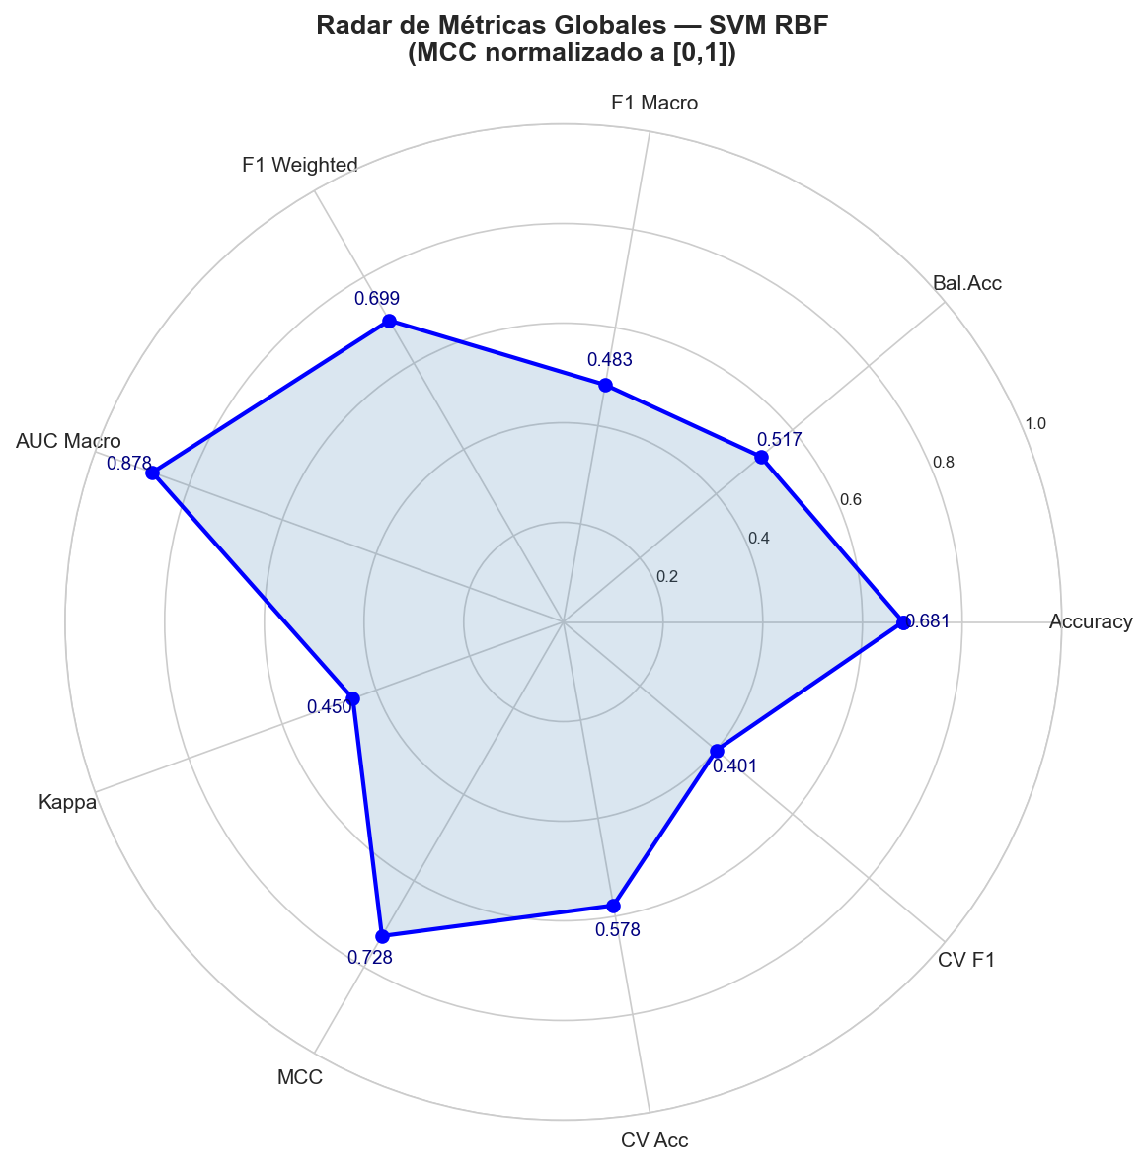
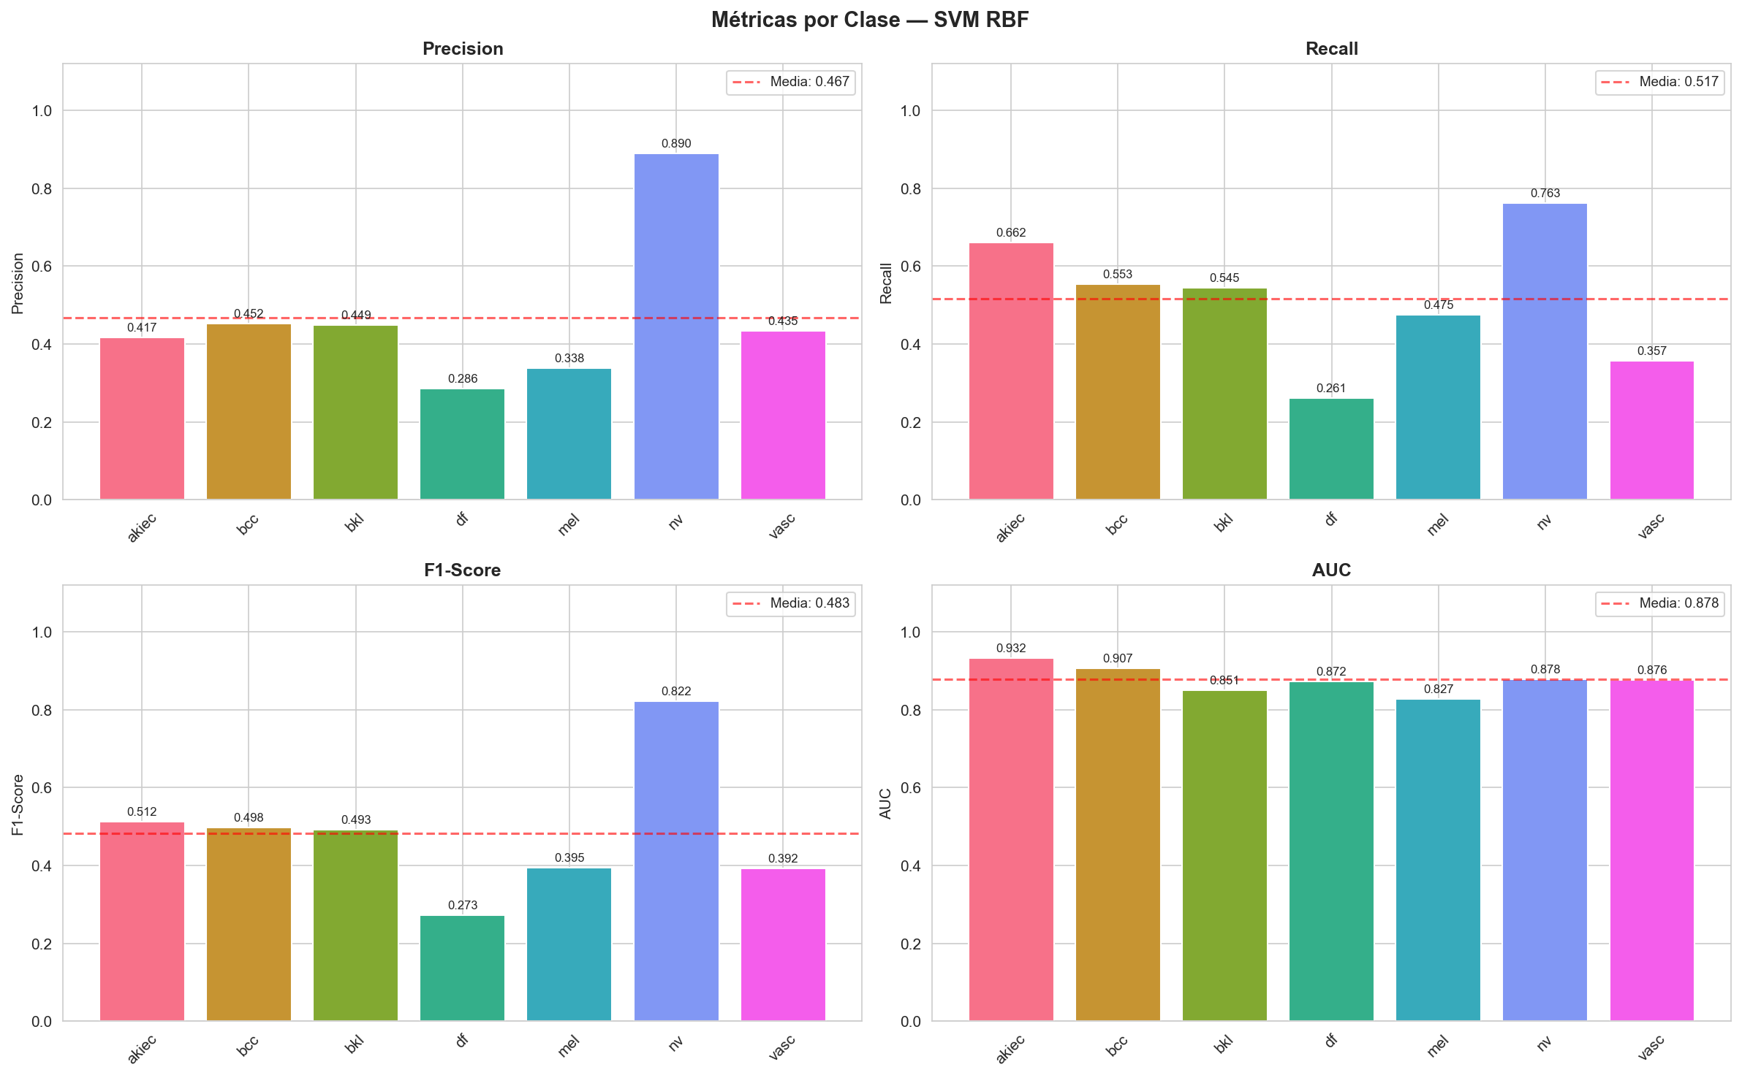
MÉTRICAS — SVM_RBF_PCA95_SMOTE | HAM10000

CONFIGURACIÓN DEL EXPERIMENTO
Parámetro | Valor
Fecha ejecución | 2026-06-12 18:30:31
Dataset | HAM10000 Skin Lesion Dataset
Total imágenes | 10015
Clases | akiec, bcc, bkl, df, mel, nv, vasc
Num. clases | 7
Train / Test split | 80% / 20%
Train muestras | 8012
Test muestras | 2003
Train post-SMOTE | 37548
Tamaño imagen | 64×64 px RGB
Features orig. | 12288
Componentes PCA | 84
Varianza PCA capturada | 95.03%
Tiempo carga imágenes | 56.3 s
Tiempo entrenamiento | 166.7 s
Tiempo inferencia total | 6.731 s
Inferencia por imagen | 3.360 ms

MÉTRICAS GLOBALES
Métrica | Valor | Umbral (bueno) | Estado
Accuracy | 0.6815 | >= 0.8 | ~ Aceptable
Balanced Accuracy | 0.5167 | >= 0.75 | ✗ Bajo
F1-Score Macro | 0.4834 | >= 0.7 | ✗ Bajo
F1-Score Weighted | 0.699 | >= 0.8 | ~ Aceptable
F1-Score Micro | 0.6815 | >= 0.8 | ~ Aceptable
Precision Macro | 0.4668 | >= 0.7 | ✗ Bajo
Precision Weighted | 0.7292 | >= 0.8 | ~ Aceptable
Recall Macro | 0.5167 | >= 0.7 | ✗ Bajo
Recall Weighted | 0.6815 | >= 0.8 | ~ Aceptable
AUC Macro (OvR) | 0.8776 | >= 0.85 | ✓ Bueno
AUC Weighted (OvR) | 0.8726 | >= 0.85 | ✓ Bueno
Cohen's Kappa | 0.4496 | >= 0.6 | ~ Aceptable
Matthews CC (MCC) | 0.4561 | >= 0.5 | ~ Aceptable
CV Accuracy 5-fold (μ) | 0.5778 | >= 0.75 | ✗ Bajo
CV F1 Macro 5-fold (μ) | 0.4006 | >= 0.65 | ✗ Bajo
CV Accuracy 5-fold (σ) | 0.0067 | — | —
CV F1 Macro 5-fold (σ) | 0.0107 | — | —

MÉTRICAS_POR_CLASE
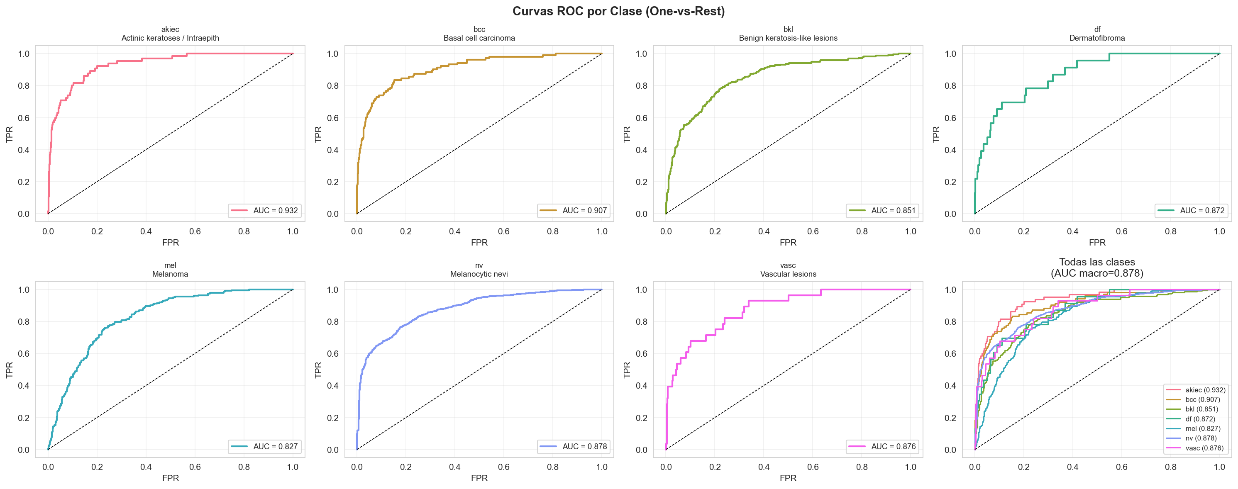
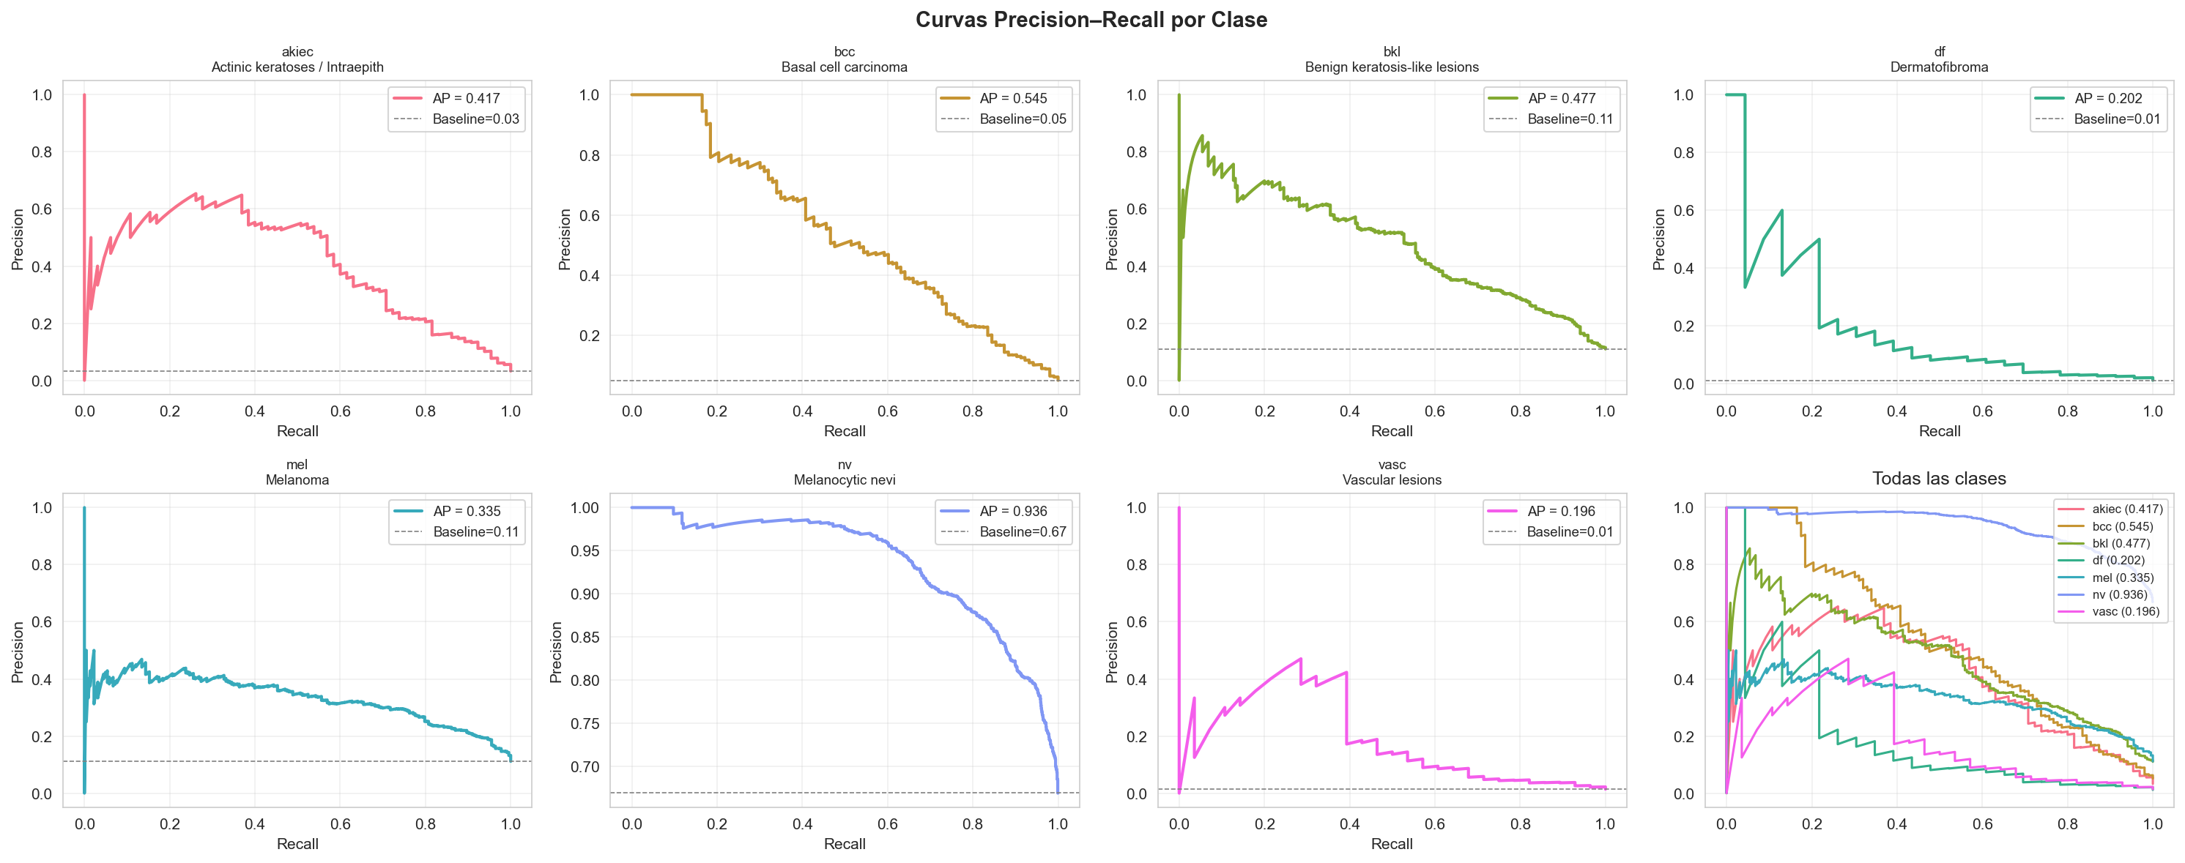
MÉTRICAS DETALLADAS POR CLASE — HAM10000

Clase | Nombre completo | Precision | Recall | F1-Score | Support | AUC (OvR) | Avg Prec. | % test
akiec | Actinic keratoses / Intraepithelial carcinoma | 0.4175 | 0.6615 | 0.5119 | 65 | 0.9319 | 0.4174 | 3.2
bcc | Basal cell carcinoma | 0.4524 | 0.5534 | 0.4978 | 103 | 0.9067 | 0.5447 | 5.1
bkl | Benign keratosis-like lesions | 0.4494 | 0.5455 | 0.4928 | 220 | 0.8507 | 0.4767 | 11
df | Dermatofibroma | 0.2857 | 0.2609 | 0.2727 | 23 | 0.8725 | 0.2018 | 1.1
mel | Melanoma | 0.3376 | 0.4753 | 0.3948 | 223 | 0.8271 | 0.3355 | 11.1
nv | Melanocytic nevi | 0.8903 | 0.7629 | 0.8217 | 1341 | 0.8781 | 0.9359 | 66.9
vasc | Vascular lesions | 0.4348 | 0.3571 | 0.3922 | 28 | 0.876 | 0.1964 | 1.4
macro avg | — | 0.4668 | 0.5167 | 0.4834 | 2003 | 0.8776
weighted avg | — | 0.7292 | 0.6815 | 0.699 | 2003

MATRIZ_CONFUSIÓN
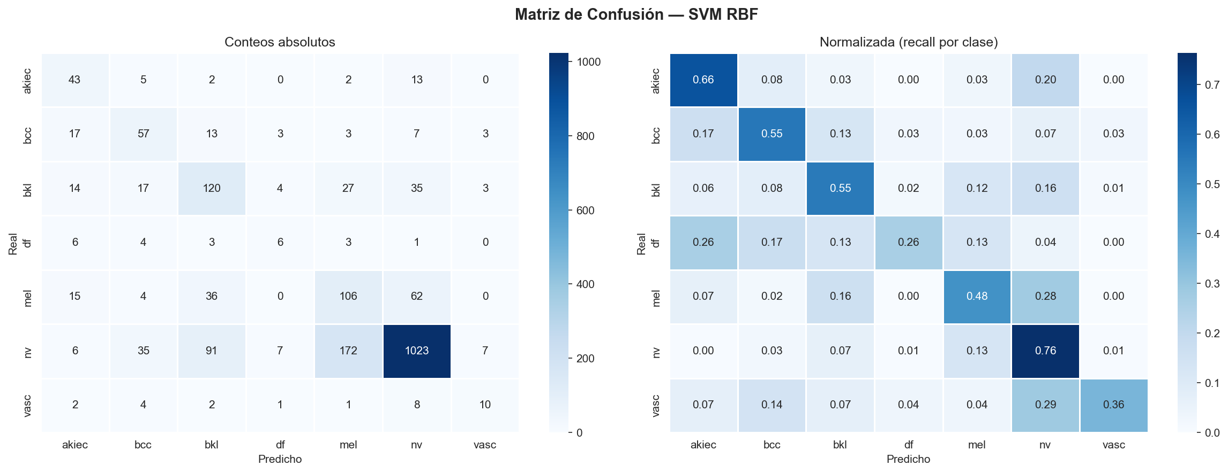
MATRIZ DE CONFUSIÓN

CONTEOS ABSOLUTOS
Real \ Pred | akiec | bcc | bkl | df | mel | nv | vasc
akiec | 43 | 5 | 2 | 0 | 2 | 13 | 0
bcc | 17 | 57 | 13 | 3 | 3 | 7 | 3
bkl | 14 | 17 | 120 | 4 | 27 | 35 | 3
df | 6 | 4 | 3 | 6 | 3 | 1 | 0
mel | 15 | 4 | 36 | 0 | 106 | 62 | 0
nv | 6 | 35 | 91 | 7 | 172 | 1023 | 7
vasc | 2 | 4 | 2 | 1 | 1 | 8 | 10

NORMALIZADA — Recall por clase (diagonal = TPR)
Real \ Pred | akiec | bcc | bkl | df | mel | nv | vasc
akiec | 66.2% | 7.7% | 3.1% | 0.0% | 3.1% | 20.0% | 0.0%
bcc | 16.5% | 55.3% | 12.6% | 2.9% | 2.9% | 6.8% | 2.9%
bkl | 6.4% | 7.7% | 54.5% | 1.8% | 12.3% | 15.9% | 1.4%
df | 26.1% | 17.4% | 13.0% | 26.1% | 13.0% | 4.3% | 0.0%
mel | 6.7% | 1.8% | 16.1% | 0.0% | 47.5% | 27.8% | 0.0%
nv | 0.4% | 2.6% | 6.8% | 0.5% | 12.8% | 76.3% | 0.5%
vasc | 7.1% | 14.3% | 7.1% | 3.6% | 3.6% | 28.6% | 35.7%

VALIDACIÓN_CRUZADA
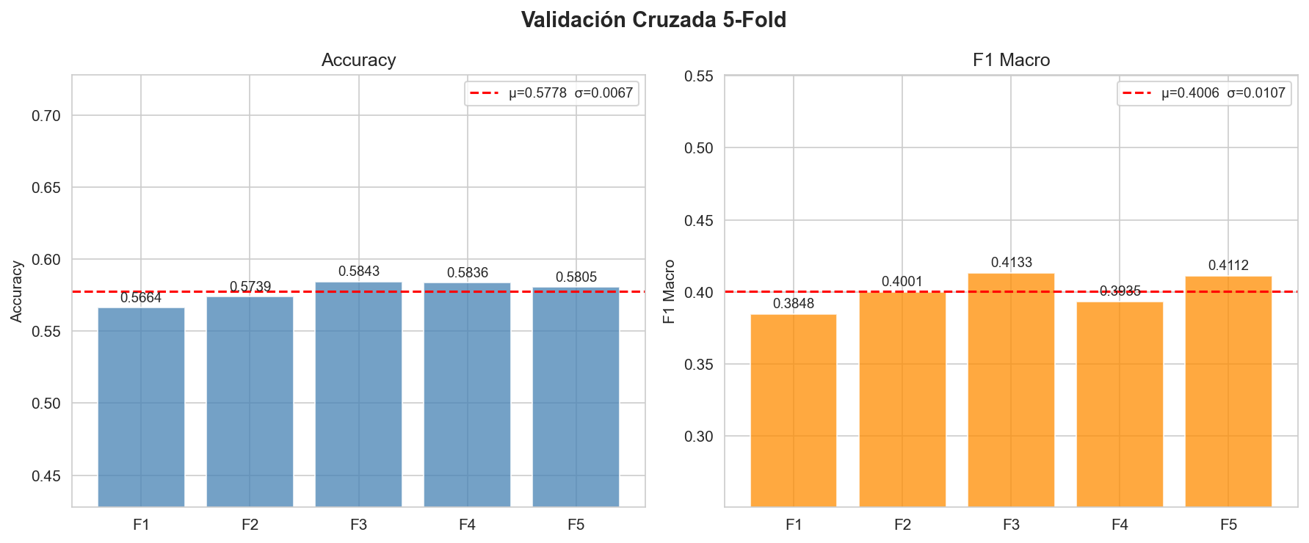
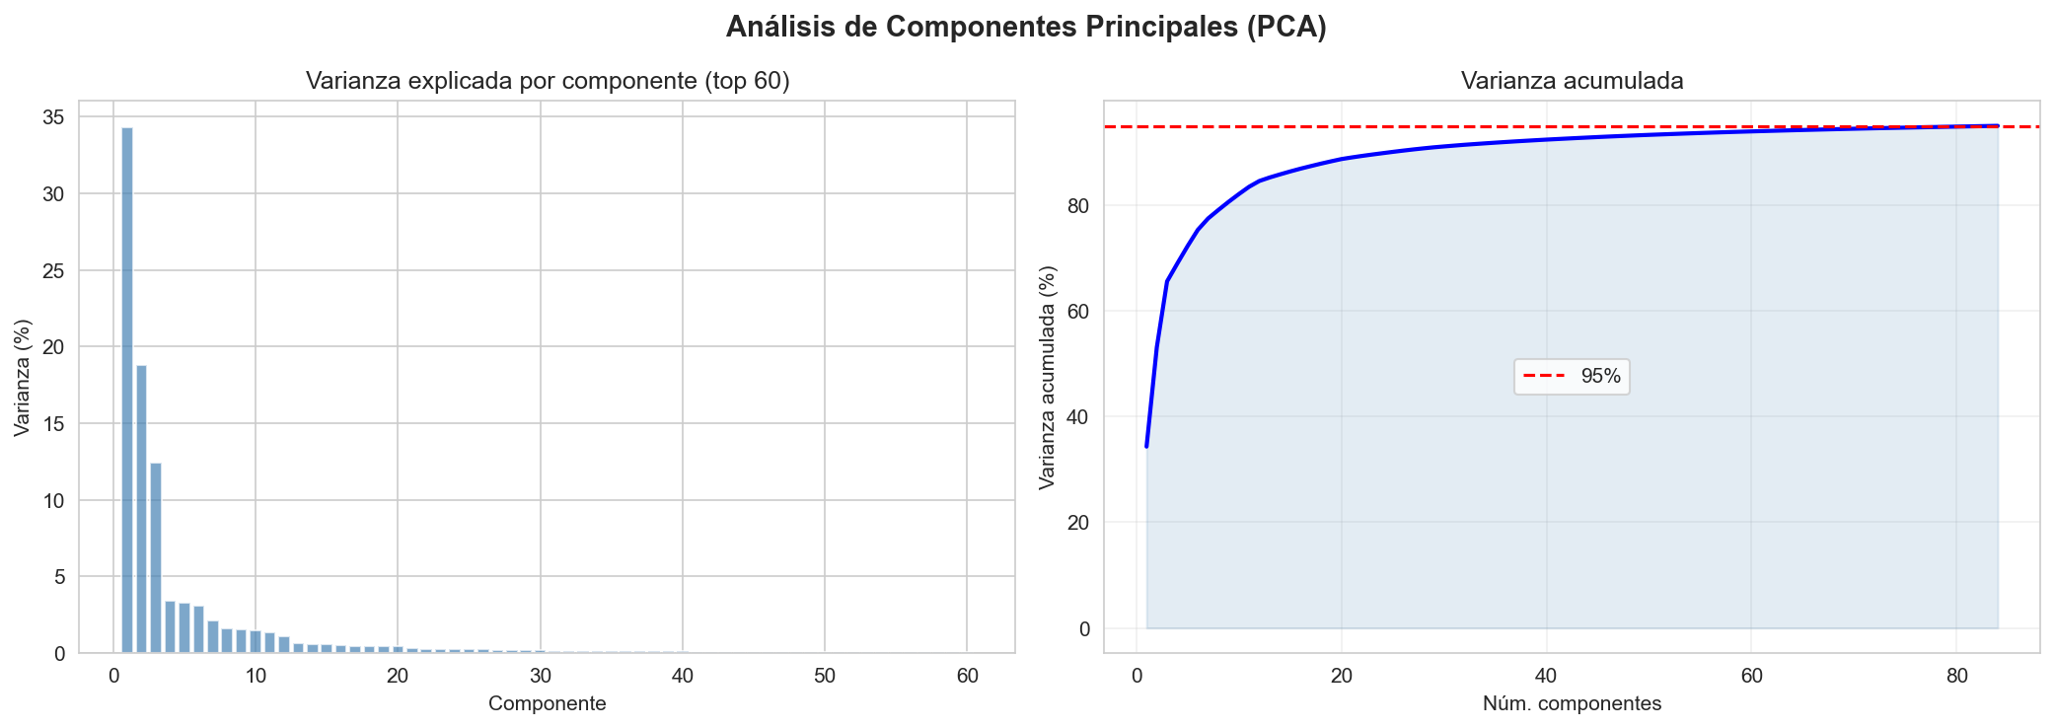
VALIDACIÓN CRUZADA 5-FOLD (sobre datos PCA, sin SMOTE)

Scores por fold
Fold | Accuracy | F1 Macro
Fold 1 | 0.5664 | 0.3848
Fold 2 | 0.5739 | 0.4001
Fold 3 | 0.5843 | 0.4133
Fold 4 | 0.5836 | 0.3935
Fold 5 | 0.5805 | 0.4112

Estadísticos
Estadístico | Accuracy | F1 Macro
Media (μ) | 0.5778 | 0.4006
Desv. std (σ) | 0.0067 | 0.0107
Mínimo | 0.5664 | 0.3848
Máximo | 0.5843 | 0.4133
IC 95% inferior | 0.5645 | 0.3796
IC 95% superior | 0.591 | 0.4216

